notas
NOTAS A LOS ESTADOS FINANCIEROS
Al 31 de marzo del 2022

 | Ente Público: | UNIVERSIDAD POLITÉCNICA DE JUVENTINO ROSAS

NOTAS DE DESGLOSE

 | I) NOTAS AL ESTADO DE SITUACIÓN FINANCIERA

 | ACTIVO

 | * EFECTIVO Y EQUIVALENTES

 | ESF-01 FONDOS C/INVERSIONES FINANCIERAS | MONTO | TIPO | MONTO PARCIAL
 | 1114 Inversiones a 3 meses
NO APLICA
 | 1121 Inversiones mayores a 3 meses hasta 12.

 | 1211 INVERSIONES A LP
 |  | 0 |  | 0

 | * DERECHOSA RECIBIR EFECTIVO Y EQUIVALENTES Y BIENES O SERVICIOS A RECIBIR

 | ESF-02 INGRESOS P/RECUPERAR | MONTO | 2014 | 2013
 | 1122 CUENTAS POR COBRAR CP
NO APLICA
 | 1124 INGRESOS POR RECUPERAR CP

 |  | 0 | 0 | 0

 | ESF-03 DEUDORES P/RECUPERAR | MONTO | 90 DIAS | 180 DIAS | 365 DIAS
 | 1123 DEUDORES PENDIENTES POR RECUPERAR | 7,891.68 |  |  | 7,891.68

 | 1125 FONDO FIJO | 17,000.00 | 17,000.00

 | 1131 ANTICIPO A PROVEEDORES | 0.00

 | 1134 ANTICIPO A CONTRATISTAS BIENES PROPIOS | 0.00

 |  | 24,891.68 | 17,000.00 | 0.00 | 7,891.68

 | * BIENES DISPONIBLES PARA SU TRANSFORMACIÓN O CONSUMO.

NO APLICA
 | ESF-05 INVENTARIO Y ALMACENES | MONTO | METODO
 | 1140 INVENTARIOS

 | 1150 ALMACENES

 |  | 0 |  |  |  |  | 9

 | * INVERSIONES FINANCIERAS.

NO APLICA
 | ESF-06 FIDEICOMISOS, MANDATOS Y CONTRATOS ANALOGOS | MONTO | TIPO | CARACTERISTICAS | NOMBRE DE FIDEICOMIS0O | OBJETO
 | 1213 FIDEICOMISOS, MANDATOS Y CONTRATOS ANÁLOGOS

 |  | 0

NO APLICA
 | ESF-07 PARTICIPACIONES Y APORTACIONES DE CAPITAL | MONTO | TIPO | EMPRESA/OPDES
 | 1214 PARTICIPACIONES Y APORTACIONES DE CAPITAL

 |  | 0

 | * BIENES MUEBLES, INMUEBLES E INTAGIBLES

 | ESF-08 BIENES MUEBLES E INMUEBLES | SALDO INICIAL | SALDO FINAL | FLUJO | CRITERIO
 | 1233058300 EDIFICIOS NO HABITACIONALES | 73,248,816.36 | 73,248,816.36
 | 1233583001 EDIFICIOS A VALOR HISTORICO | 54,151,272.87 | 54,151,272.87
 | 1230 BIENES INMUEBLES, INFRAESTRUCTURA | 127,400,089.23 | 127,400,089.23
 | 1241151100 MUEBLES DE OFICINA Y ESTANTERÍA | 4,337,597.40 | 4,337,597.40
 | 1241151101 MUEB DE OFIC 2010 | 7,446,701.42 | 7,446,701.42
 | 1241251200 MUEB. EXCEPTO 2011 | 50,829.68 | 50,829.68
 | 1241351500 EQ. DE CÓMP. 2011 | 10,752,077.27 | 10,861,117.27 | 109,040.00
 | 1241351501 EQ. DE CÓMP. 2010 | 132,534.89 | 132,534.89
 | 1241951900 OTROS MOBIL. 2011 | 1,683,086.91 | 1,683,086.91
 | 1241951901 OTROS MOBIL. 2010 | 195,703.67 | 195,703.67
 | 1242152100 EQUIPO Y APARATOS AUDIOVISUALES | 1,007,809.41 | 1,007,809.41
 | 1242352300 CÁMARAS FOTOGRÁFICAS Y DE VIDEO | 78,187.40 | 78,187.40
 | 1242952900 OTRO MOBIL. 2011 | 211,315.94 | 211,315.94
 | 1243153100 EQUIPO MÉDICO Y DE LABORATORIO | 524,226.72 | 524,226.72
 | 1243153101 EQ. MÉDICO 2010 | 3,738,169.22 | 3,738,169.22
 | 1244154100 VEHÍCULOS Y EQUIPO TERRESTRE 2011 | 2,805,719.05 | 2,805,719.05
 | 1244154101 AUTOMÓVILES Y CAMIONES 2010 | 1,606,284.00 | 1,606,284.00
 | 1244954900 OTROS EQUIPOS DE TRANSPORTES | 8,931.00 | 8,931.00
 | 1245055100 EQUIPO DE DEFENSA Y SEGURIDAD | 50,353.19 | 50,353.19
 | 1246156101 MAQ. Y EQUIPO 2010 | 39,100.00 | 39,100.00
 | 1246256200 MAQUINARIA Y EQUIPO INDUSTRIAL | 4,723,382.48 | 4,723,382.48
 | 1246456400 SISTEMAS DE AIRE ACO | 1,710,618.20 | 1,710,618.20
 | 1246556500 EQ. COMUNICACI 2011 | 458,013.45 | 458,013.45
 | 1246556501 EQ. COMUNICACI 2010 | 1,639,414.32 | 1,639,414.32
 | 1246656600 EQ. DE GENERACI 2011 | 1,520,869.07 | 1,520,869.07
 | 1246656601 EQ. DE GENERACI 2010 | 26,352.14 | 26,352.14
 | 1246756700 HERRAM. Y MÁQUI 2011 | 2,340,870.25 | 4,486,343.95 | 2,145,473.70
 | 1246756701 HERRAM. Y MÁQUI 2010 | 14,872.63 | 14,872.63
 | 1246956900 OTROS EQUIPOS | 832,891.37 | 832,891.37
 | 1247151300 BIEN. ARTÍSTICO 2011 | 7,574.81 | 7,574.81
 | 1247151301 BIEN. ARTÍSTICO 2010 | 9,020.00 | 9,020.00
 | 1240 BIENES MUEBLES | 47,952,505.89 | 50,207,019.59 | 2,254,513.70
 | 1261258301 DEP. ACUM. DE EDIFIC | -15,551,435.20 | -15,551,435.20
 | 1263151101 MUEBLES DE OFICINA Y | -10,333,085.37 | -10,333,085.37
 | 1263151201 "MUEBLES, EXCEPTO DE | -13,562.46 | -13,562.46
 | 1263151301 "BIENES ARTÍSTICOS, | -9,020.00 | -9,020.00 |  |  |  | 10
 | 1263151501 EPO. DE COMPUTO Y DE | -9,229,867.04 | -9,229,867.04
 | 1263151901 OTROS MOBILIARIOS Y | -875,749.53 | -875,749.53
 | 1263252101 EQUIPOS Y APARATOS A | -616,669.79 | -616,669.79
 | 1263252301 CAMARAS FOTOGRAFICAS | -58,204.13 | -58,204.13
 | 1263252901 OTRO MOBILIARIO Y EP | -186,702.95 | -186,702.95
 | 1263353101 EQUIPO MÉDICO Y DE L | -3,983,618.49 | -3,983,618.49
 | 1263454101 AUTOMÓVILES Y CAMIONES 2010 | -4,412,003.05 | -4,412,003.05
 | 1263454901 OTROS EQUIPOS DE TRANSPORTE 2010 | -1,339.65 | -1,339.65
 | 1263656101 MAQUINARIA Y EQUIPO | -39,100.00 | -39,100.00
 | 1263656201 MAQUINARIA Y EQUIPO | -4,400,706.39 | -4,400,706.39
 | 1263656401 SISTEMAS DE AIRE ACO | -894,384.31 | -894,384.31
 | 1263656501 EQUIPO DE COMUNICACI | -2,036,250.58 | -2,036,250.58
 | 1263656601 EQUIPOS DE GENERACIÓ | -311,461.43 | -311,461.43
 | 1263656701 HERRAMIENTAS Y MÁQUI | -1,630,116.67 | -1,630,116.67
 | 1263656901 OTROS EQUIPOS 2010 | -463,065.83 | -463,065.83
 | 1260 DEPRECIACIÓN, DETERIORO Y AMORTIZACIÓN ACUMULADA DE BIENES | -55,046,342.87 | -55,046,342.87
 |  | 120,306,252.25 | 122,560,765.95 | 2,254,513.70

 | ESF-09 INTANGIBLES Y DIFERIDOS | SALDO INICIAL | SALDO FINAL | FLUJO | CRITERIO
 | 1250 ACTIVOS INTANGIBLES | 88,673.43 | 88,673.43

 | 1270 ACTIVOS DIFERIDOS

 | 1260 DEPRECIACIÓN, DETERIORO Y AMORTIZACIÓN ACUMULADA DE BIENES | -85,406.83 | -85,406.83

 |  | 3,266.60 | 3,266.60 | 0

NO APLICA
 | ESF-10 ESTIMACIONES Y DETERIOROS | MONTO
 | 1280 ESTIMACIÓN POR PÉRDIDA O DETERIORO DE ACTIVOS NO CIRCULANTES

 |  | 0

 | ESF-11 OTROS ACTIVOS | MONTO | CARACTERÍSTICAS

NO APLICA

 |  | 0

 | PASIVO

 | ESF-12 CUENTAS Y DOCUMENTOS POR PAGAR | MONTO | 90 DIAS | 180 DIAS | 365 DIAS
 | 2111401003 APORTACION PATRONAL IMSS | -177,149.06 | -177,149.06
 | 2111401004 APORTACION PATRONAL INFONAVIT | -106,186.91 | -106,186.91
 | 2111401005 APORTACION PATRONAL SAR | -109,242.74 | -109,242.74
 | 2117101003 ISR SALARIOS POR PAGAR | -336,630.20 | -336,630.20
 | 2117101012 ISR POR PAGAR RET. HONORARIOS | -43,848.75 | -43,848.75
 | 2117101024 ISR RETENCION RESICO | -50.53 | -50.53
 | 2117102004 CEDULAR HONORARIOS A PAGAR | -10,966.21 | -10,966.21 |  |  |  | 11
 | 2117102011 RETENCION CEDULAR RESICO 2% | -80.83 | -80.83
 | 2117202004 APORTACIÓN TRABAJADOR IMSS | -89,155.41 | -89,155.41
 | 2117202005 AMORTIZACION CREDITO INFONAVIT | -110,642.37 | -110,642.37
 | 2117301003 IVA TRASLADADO | -4,027.23 | -4,027.23
 | 2117301007 IVA POR PAGAR | -521.87 | -521.87
 | 2117502102 IMPUESTO NOMINAS A PAGAR | -65,365.00 | -65,365.00
 | 2117917001 "OTROS, UNIFORMES, A | -1,138.21 | -1,138.21
 | 2117918001 DIVO 5% AL MILLAR | -4,466.78 | -4,466.78
 | 2117919003 DESCUENTO POR TELEFONÍA | -17,657.44 | -17,657.44
 | 2119904002 CXP A GEG | -125,862.07 | -125,862.07
 | 2119904005 CXP POR REMANENTES | -3,126.00 | -3,126.00
 | 2119904008 CXP REMANENTE EN SOL | -4,137,482.29 | -4,137,482.29
 | 2119905001 ACREEDORES DIVERSOS | -1,800.00 | -1,800.00

 |  | -5,345,399.90 | -5,345,399.90 | - | -

NO APLICA
 | ESF-13 OTROS PASIVOS DIFERIDOS A CORTO PLAZO | MONTO | NATURALEZA | CARACTERÍSTICAS
 | 2159 OTROS PASIVOS DIFERIDOS A CORTO PLAZO

 |  | 0

NO APLICA
 | ESF-13 FONDOS Y BIENES DE TERCEROS EN GARANTÍA Y/O ADMINISTRACIÓN A CORTO PLAZO | MONTO | NATURALEZA | CARACTERÍSTICAS
 | 2160 FONDOS Y BIENES DE TERCEROS EN GARANTÍA Y/O ADMINISTRACIÓN CP

 |  | 0

NO APLICA
 | ESF-13 PASIVO DIFERIDO A LARGO PLAZO | MONTO | NATURALEZA | CARACTERÍSTICAS
 | 2240 PASIVOS DIFERIDOS A LARGO PLAZO

 |  | 0

 | ESF-14 OTROS PASIVOS CIRCULANTES | MONTO | NATURALEZA | CARACTERISTICAS
 | 2199 OTROS PASIVOS CIRCULANTES | -7,710.16

 |  | -7,710.16

 |  |  |  |  |  |  | 12
 | II) NOTAS AL ESTADO DE ACTIVIDADES

 | INGRESOS DE GESTIÓN

 | ERA-01 INGRESOS | MONTO | NOTA | CARACTERISTICAS
 | 4173730205 CURSOS DE IDIOMAS | -110,000.00
 | 4173730206 CURSOS OTROS | -11,130.00
 | 4173730503 GESTORÍA POR CERTIFICACIÓN | -38,500.00
 | 4173730602 REEXPEDICION DE CREDENCIAL | -8,710.00
 | 4173730901 POR CONCEPTO DE FICHAS | -78,660.00
 | 4173732101 INSCRIPCI A LIC CUAT | -1,483,567.50
 | 4173732107 EXAMEN ESPECIAL POR MATERIA | -33,086.00
 | 4173732109 CERT PAR O TOT D EST | -1,044.00
 | 4173732110 CONSTANCIAS DE ESTUDIOS | -15,138.00
 | 4173732111 EQUIVALENCIAS DE ESTUDIOS | -449.00
 | 4173732112 ACREDITACION POR COMPETENCIAS | -79,728.00
 | 4173 Ingr.Vta Bienes/Serv. Ent.No Empres | -1,860,012.50
 | 4170 Ingresos por Venta de Bienes y Serv | -1,860,012.50
 | INGRESOS DE GESTION | -1,860,012.50
 | 4213831000 FEDERALES SERVICIOS PEERSONALES | -2,729,167.70
 | 4213832000 FED. MAT. Y SUMINIST | -137,864.17
 | 4213833000 FEDERALES SERVICIOS GENERALES | -468,729.13
 | 4213 Convenios | -3,335,761.00
 | 4210 Participaciones y Aportaciones | -3,335,761.00
 | 4221911100 ESTATAL SERVICIOS PERSONALES | -10,567,335.00
 | 4221911200 ESTATAL MATERIALES Y SUMINISTROS | -352,863.25
 | 4221911300 ESTATAL SERVICIOS GENERALES | -2,143,678.68
 | 4221 Transferencias y Asignaciones | -13,063,876.93
 | 4220 Transferencias, Asignaciones, Subs. | -13,063,876.93
 | PARTICIPACIONES, APORTACIONES | -16,399,637.93

 |  | -18,259,650.43

 | ERA-02 OTROS INGRESOS Y BENEFICIOS | MONTO | NOTA | CARACTERISTICAS
 | 4399 Otros Ingresos y Beneficios Varios | -85,580.48

 |  | -85,580.48

 | GASTOS Y OTRAS PÉRDIDAS
 | ERA-03 GASTOS | MONTO | %GASTO | EXPLICACION
 | 5111113000 SUELDOS BASE AL PERS | 5,474,099.01 | 47.32
 | 5112121000 HONORARIOS ASIMILABLES A SALARIOS | 1,234,375.59 | 10.67
...

notas gestion
...
1. INTRODUCCIÓN
4. ORGANIZACIÓN Y OBJETO SOCIAL
La UPJR tiene por objeto la formación integral de personas, a través de la impartición de educación superior, está constituida como persona moral con fines no lucrativos. Tiene las siguientes obligaciones fiscales:
- ISR retenciones por salarios
- ISR retenciones por servicios profesionales
- Impuesto sobre nómina
- ISR retención de arrendamiento
- Retención de honorarios cedular

Se tiene actualmente la siguiente estructura:

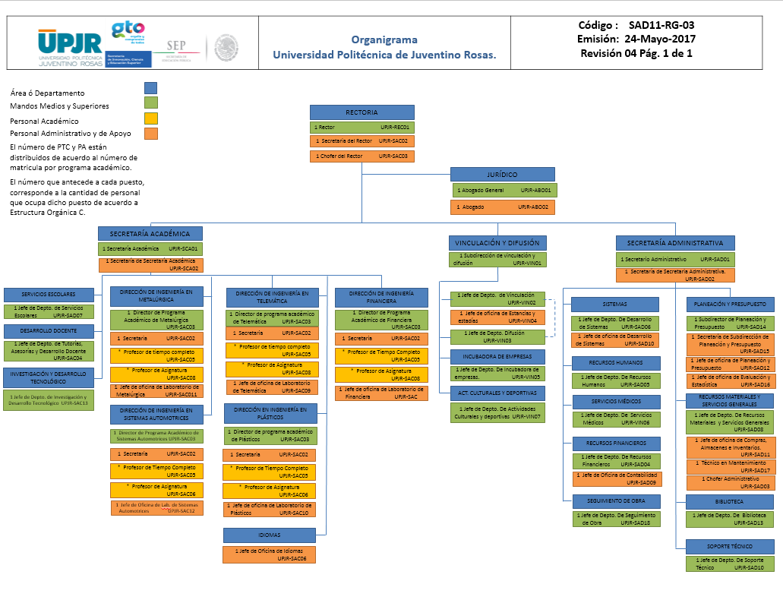

5. BASES DE PREPARACIÓN DE LOS ESTADOS FINANCIEROS
Para generar la información financiera, se aplica la normatividad emitida por el CONAC y las disposiciones legales aplicables, así como los lineamientos de Gobierno del Estado de Guanajuato.
6. POLÍTICAS DE CONTABILIDAD SIGNIFICATIVAS
No se hace ningún pago si el compromiso de pago no está autorizado por la Secretaria Administrativa o en su caso por la Rectoría.
7. POSICIÓN EN MONEDA EXTRANJERA Y PROTECCIÓN POR RIESGO CAMBIARIO
N/A
8. REPORTE ANALÍTICO DEL ACTIVO
Para la depreciación contable de los activos se aplican los porcentajes establecidos en la ley del impuesto sobre la renta vigente, los activos se registran en el patrimonio de la Universidad sin excepción alguna, se lleva un control de inventarios.
...

EN
Cuenta Pública 2022 Universidad Politécnica de Juventino Rosas Endeudamiento Neto Del 1 de enero al 31 de marzo de 2022 y 2021
Identificación de Crédito o Instrumento | Contratación / Colocación | Amortización | Endeudamiento Neto
 | A | B | C = A - B
Creditos Bancarios
 | 0 | 0 | 0
 | 0 | 0 | 0
 | 0 | 0 | 0
NO APLICA
 | 0 | 0 | 0
 | 0 | 0 | 0
 | 0 | 0 | 0
 | 0 | 0 | 0
 | 0 | 0 | 0
 | 0 | 0 | 0
 | 0 | 0 | 0
 | 0 | 0 | 0
Total Créditos Bancarios | 0 | 0 | 0

Otros Instrumentos de Deuda
Total Otros Instrumentos de Deuda | 0 | 0 | 0
...

ID
Cuenta Pública 2022 Universidad Politécnica de Juventino Rosas Intereses de la Deuda Del 1 de enero al 31 de marzo de 2022 y 2021
Identificación de Crédito o Instrumento | Devengado | Pagado
Créditos Bancarios
 | 0 | 0
 | 0 | 0
 | 0 | 0
NO APLICA
 | 0 | 0
 | 0 | 0
 | 0 | 0
 | 0 | 0
 | 0 | 0
 | 0 | 0
 | 0 | 0
 | 0 | 0
Total de Intereses de Créditos Bancarios | 0 | 0

Otros Instrumentos de Deuda
Total de Intereses de Otros Instrumentos de Deuda | 0 | 0
...

IPF
Cuenta Pública 2022 Universidad Politécnica de Juventino Rosas Indicadores de Postura Fiscal Del 1 de enero al 31 de marzo de 2022 y 2021
Concepto |  | Estimado | Devengado | Pagado 3

NO APLICA
I. Ingresos Presupuestarios (I=1+2) |  | 0 | 0 | 0
 | 1. Ingresos del Gobierno de la Entidad Federativa 1 | 0 | 0 | 0
 | 2. Ingresos del Sector Paraestatal 1

II. Egresos Presupuestarios (II=3+4) |  | 0 | 0 | 0
 | 3. Egresos del Gobierno de la Entidad Federativa 2 | 0 | 0 | 0
 | 4. Egresos del Sector Paraestatal 2

III. Balance Presupuestario (Superávit o Déficit) (III = I - II) |  | 0 | 0 | 0

Concepto |  | Estimado | Devengado | Pagado 3

III. Balance Presupuestario (Superávit o Déficit) |  | 0 | 0 | 0
...

REB
RELACIÓN DE ESQUEMAS BURSÁTILES Y DE COBERTURAS FINANCIERAS
Al 31 DE MARZO DE 2022

Ente Público: UNIVERSIDAD POLITÉCNICA DE JUVENTINO ROSAS

Instrumentos Financieros | Valor Razonable | Riesgos

NO APLICA

Bajo protesta de decir verdad declaramos que los Estados Financieros y sus Notas son razonablemente correctos y responsabilidad del emisor
...

